Endabrechnung SHV Leibnitz
Sozialhilfeverband Leibnitz
 | Abrechnung | Zahlungmittel
Ausgangwert Liquide Mittel per 31.12.2023 | -6,098,256.45 | -6,098,256.45
Schlussrechnung Abteilung 6 | -3,742.12 | -3,742.12
Schlussrechnung Abteilung 8 | 2,309,071.55 | 2,309,071.55
Schlussrechnung Abteilung 11 | 1,882,943.02 | 1,882,943.02
Zwischensumme I | -1,909,984.00
Abrechnung A8 (GSBG) | 2,691,883.71 | 2,691,883.71
Mehr-Weniger Rechnung lt. § 5 Abs 1 StSPLFG | 0.00
Zwischensumme II | 781,899.71
Offene Umlagen per 31.12.2023 | 1,527,008.00
Endabrechnung SHV LB (Gesamt per 31.12.2023) | 2,308,907.71
Erlös aus Veräußerung (Zugang 2024) | 293,018.07 | 293,018.07
Nachlaufende Zahlungen - SHV im Jahr 2024 | -18,324.20 | -18,324.20
Umlagenzahlung nach 31.12.2023 ( Vorauszahlung im Sinne StSPLFG) | 1,146,792.80 | 1,146,792.80
Zu leistende Zahlungen (per Festsetzung der Abrechnung durch BH) |  | 2,203,386.38

GKZ | Gemeindename | Bezirk | Finanzkraft 2021 für das Jahr 2023 | Anteil FK an Gesamter FK des Bezirks | Entfallender Anteil an der Endabrechnung | Forderung aus Umlage | Forderung/ Verbindlichkeit je Gemeinde | Zahlung Umlagen nach 31.12.2023 | Abrechnung 2024 SHV | Forderung/ Verbindlichkeit je Gemeinde
61001 | Allerheiligen bei Wildon | Leibnitz | 1,661,532.96 € | 1.59% | 36,607.44 | 31,896.00 | 4,711.44 |  | 4,355.24 | 9,066.67
61002 | Arnfels | Leibnitz | 1,116,113.45 € | 1.07% | 24,590.57 | 21,143.00 | 3,447.57 | 22,000.00 | 2,925.57 | 28,373.15
61007 | Empersdorf | Leibnitz | 1,512,276.71 € | 1.44% | 33,318.97 | 29,163.00 | 4,155.97 | 0.00 | 3,964.00 | 8,119.98
61008 | Gabersdorf | Leibnitz | 1,878,197.05 € | 1.79% | 41,381.05 |  | 41,381.05 |  | 4,923.16 | 46,304.21
61012 | Gralla | Leibnitz | 3,290,204.72 € | 3.14% | 72,490.86 |  | 72,490.86 |  | 8,624.34 | 81,115.20
61013 | Großklein | Leibnitz | 2,459,686.68 € | 2.35% | 54,192.62 |  | 54,192.62 |  | 6,447.37 | 60,639.99
61016 | Heimschuh | Leibnitz | 2,086,250.92 € | 1.99% | 45,964.96 |  | 45,964.96 |  | 5,468.51 | 51,433.47
61017 | Hengsberg | Leibnitz | 1,505,179.25 € | 1.44% | 33,162.60 | 29,617.00 | 3,545.60 |  | 3,945.40 | 7,491.00
61019 | Kitzeck im Sausal | Leibnitz | 1,952,918.60 € | 1.86% | 43,027.34 |  | 43,027.34 |  | 5,119.02 | 48,146.36
61020 | Lang | Leibnitz | 1,628,952.32 € | 1.55% | 35,889.61 |  | 35,889.61 |  | 4,269.84 | 40,159.44
61021 | Lebring-Sankt Margarethen | Leibnitz | 4,282,647.22 € | 4.09% | 94,356.68 |  | 94,356.68 |  | 11,225.74 | 105,582.42
61024 | Oberhaag | Leibnitz | 2,142,962.31 € | 2.04% | 47,214.44 | 40,954.00 | 6,260.44 | 8,190.80 | 5,617.17 | 20,068.41
61027 | Ragnitz | Leibnitz | 1,772,033.14 € | 1.69% | 39,042.01 | 36,139.00 | 2,903.01 | 0.00 | 4,644.88 | 7,547.89
61030 | Sankt Andrä-Höch | Leibnitz | 1,763,839.45 € | 1.68% | 38,861.49 |  | 38,861.49 |  | 4,623.40 | 43,484.89
61032 | Sankt Johann im Saggautal | Leibnitz | 2,100,492.72 € | 2.00% | 46,278.74 |  | 46,278.74 |  | 5,505.84 | 51,784.58
61033 | Sankt Nikolai im Sausal | Leibnitz | 2,401,648.19 € | 2.29% | 52,913.90 |  | 52,913.90 |  | 6,295.24 | 59,209.13
61043 | Tillmitsch | Leibnitz | 4,296,034.48 € | 4.10% | 94,651.63 |  | 94,651.63 |  | 11,260.83 | 105,912.46
61045 | Wagna | Leibnitz | 6,912,439.37 € | 6.60% | 152,297.12 | 269,930.00 | -117,632.88 | 136,924.00 | 18,118.99 | 37,410.11
61049 | Ehrenhausen an der Weinstraße | Leibnitz | 3,060,876.96 € | 2.92% | 67,438.24 | 58,568.00 | 8,870.24 | 120,586.00 | 8,023.22 | 137,479.46
61050 | Gamlitz | Leibnitz | 3,775,731.75 € | 3.60% | 83,188.15 |  | 83,188.15 |  | 9,897.01 | 93,085.16
61051 | Gleinstätten | Leibnitz | 3,620,601.98 € | 3.45% | 79,770.28 | 69,209.00 | 10,561.28 | 69,209.00 | 9,490.38 | 89,260.66
61052 | Heiligenkreuz am Waasen | Leibnitz | 2,956,615.43 € | 2.82% | 65,141.11 | 233,188.00 | -168,046.89 | 176,151.00 | 7,749.93 | 15,854.04
61053 | Leibnitz | Leibnitz | 18,470,415.01 € | 17.63% | 406,946.20 |  | 406,946.20 |  | 48,414.94 | 455,361.14
61054 | Leutschach an der Weinstraße | Leibnitz | 3,893,405.46 € | 3.72% | 85,780.78 | 151,105.00 | -65,324.22 | 151,105.00 | 10,205.45 | 95,986.23
61055 | Sankt Georgen an der Stiefing | Leibnitz | 1,588,971.33 € | 1.52% | 35,008.73 |  | 35,008.73 |  | 4,165.04 | 39,173.77
61057 | Schwarzautal | Leibnitz | 3,248,880.67 € | 3.10% | 71,580.40 | 62,746.00 | 8,834.40 | 62,746.00 | 8,516.02 | 80,096.41
61059 | Wildon | Leibnitz | 6,777,374.85 € | 6.47% | 149,321.33 |  | 149,321.33 |  | 17,764.96 | 167,086.29
61060 | Sankt Veit in der Südsteiermark | Leibnitz | 4,880,942.93 € | 4.66% | 107,538.52 | 189,691.00 | -82,152.48 | 96,222.00 | 12,794.00 | 26,863.53
61061 | Straß in Steiermark | Leibnitz | 7,759,142.16 € | 7.40% | 170,951.95 | 303,659.00 | -132,707.05 | 303,659.00 | 20,338.38 | 191,290.33
 |  |  | 104,796,368.07 € | 100.00% | 2,308,907.71 | 1,527,008.00 | 781,899.71 | 1,146,792.80 | 274,693.87 | 2,203,386.38

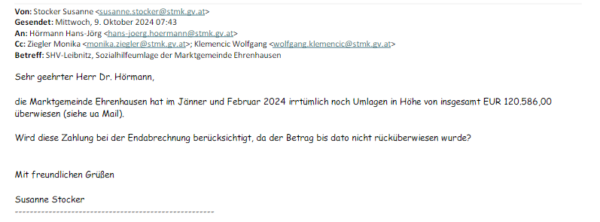

Zahlung Umlagen nach 31.12.2023 Gemeinde Ehrenhausen | 120,586.00

Eingangsstück ABT07-155473/2024-230

 |  |  |  |  |  | -2,871.70
 |  |  |  |  |  | -10,673.30
 |  |  |  |  |  | -208.23
 |  |  |  |  |  | -3,388.50
 |  |  |  |  |  | -1,182.47
 |  |  |  |  |  | -12,810.00
 |  |  |  |  |  | -31,134.20

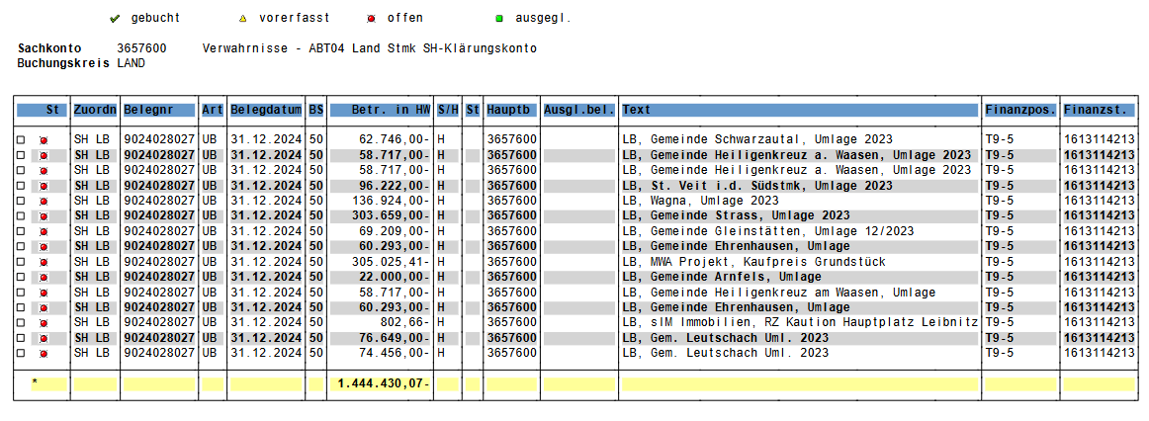

 |  |  |  |  |  | 305,025.41
 |  |  |  |  |  | 802.66
 |  |  |  |  |  | 305,828.07

